W1 D5
Week01 Day5 javascript基础课程 I 教学计划
课程重点 | 在目标达成过程中，学生将有以下要点需要重点学习： 1、应用本周所学的知识点，完成选项卡案例的制作 2、拓展选项卡的交互 |  |  | 下表为提供给学员查看的内容，需要对课程的整体内容做一个概括性的介绍； 明确表述课程知识要点，讲解该要点所使用的案例（截图）； 以供学员对当天的学习内容提前做一个了解。 | 作业点评 50分钟
 |  |  |  |  | 作业点评 40分钟（广播）
 |  |  |  |  | 问题答疑 20分钟（广播）
 |  |  |  | 课程介绍 | 项目实战 50分钟
第1节课 09:00-10:00 【60分钟】 | 课程回顾 10分钟 |  |  | 知识要点+截图 | 课程回顾 10分钟
 | 案例演示 25分钟 | 案例练习 25分钟 | 辅导常见问题 | 1、通过选项卡案例，学会用js进行复杂交互 | 游戏时间 10分钟（固定）
 | 升级版的图片tab | 代码演示 | 1、自定义属性 2、循环绑定事件 3、setInterVal中的this |  | 案例演示 25分钟
课间休息 |  |  |  |  | 案例练习 25分钟
第2节课 10:10-11:00 【50分钟】 | 案例演示 25分钟 | 案例练习 25分钟 |  | 2、深入掌握定时器的使用 | 案例练习 15分钟
 | 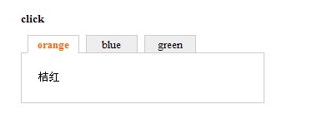 选项卡 | 演示选项卡实现步骤 |  |  | 任务实操 25分钟
课间休息 |  |  |  |  | 任务讲解 25分钟
第3节课 11:10-12:00 【50分钟】 | 案例演示 25分钟 | 案例练习 25分钟 |  | 3、函数的封装与模块化调用 | 知识演讲 50分钟
 | 选项卡的实现 | 课上练习 |  |  | 无
午间休息 |  |  |  |  | 总结|作业 10分钟
第1节课 13:30-14:30 【60分钟】 | 游戏时间 10分钟（固定）
 | 案例演示 25分钟 | 案例练习 25分钟
 | 一周课程回顾 | 案例分析
课间休息
第2节课 14:40-15:30 【50分钟】 | 案例演示 25分钟 | 案例练习 25分钟
 | 课程总结
课间休息
第3节课 15:30-16:30 【50分钟】 | 案例练习 25分钟 | 案例练习 15分钟
 |  | 总结|作业 10分钟
 | 课程总结 | 周作业：自动运行的选项卡 选项卡的实现

作业 汇总
javascript基础课程 作业汇总
 | 完成结果 | 作业要求 | 评分标准
下拉菜单 |  | 制作时间：1.5小时 提交时间：进程作业，不需提交

图片切换 |  | 制作时间：2小时 提交时间：进程作业，不需提交

自动循环选项卡 |  | 制作时间：4小时 提交时间： 下周一上午9点前 | 进程作业，不评分

淘宝菜单选项卡 | 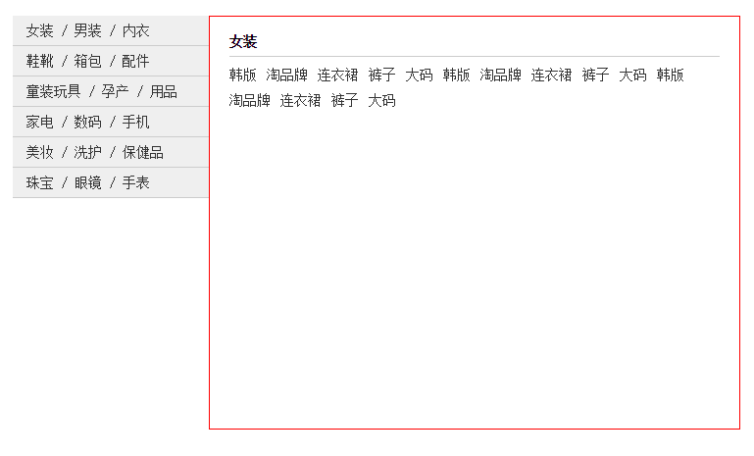 | 制作时间：4小时 提交时间： 下周一上午9点前 | 进程作业，不评分

